Sheet1
내셔널지오그래픽 네이쳐 컬러 슬림핏 케이스(아이폰15)
STI : 02 6673 4900 , Fax : 02 6406 6543
배송주소:
제품명 | 내셔널지오그래픽 네이쳐 컬러 슬림핏 케이스(아이폰15)
이미지 | 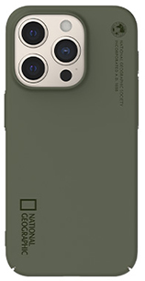 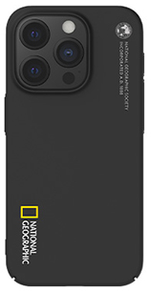 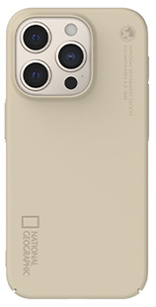 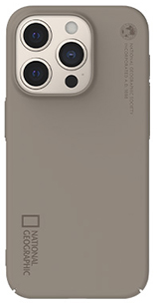 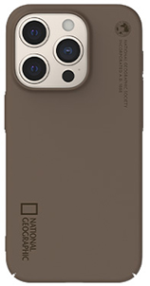
기종/색상 | 베이지 | 토프 | 브라운 | 카키 | 블랙
아이폰15
아이폰15 PLUS
아이폰15 PRO
아이폰15 PRO MAX

